Convocatoria No. 002
CONVOCATORIA PÚBLICA 001 DE 2021 "Prestar el servicio de recepción de Biológicos, Nacionalización, Liberación de lotes, almacenamiento temporal y entrega al operador logístico, adquiridos a través del Fondo Rotatorio de la Organización Panamericana de la Salud - OPS, para la población privada de la libertad bajo la custodia y vigilancia del Instituto Nacional Penitenciario y Carcelario (INPEC)."

 |  |  |  |  |  |  | Riesgo antes de control |  |  |  |  | Tratamiento / Control |  | Impacto después |  |  |  | Plan de Acción |  | Monitoreo y Revisión
N° | Clase | Fuente | Etapa | Tipo | Descripción del riesgo | Consecuencias de la ocurrencia del evento | Probabilidad | Impacto | Valoración del riesgo | Categoría | ¿A quién se le asignan? | Tratamiento del riesgo | Control | Probabilidad | Impacto | Valoración del riesgo | Categoría | Afecta la ejecución del contrato? | Persona responsable por implementar el tratamiento | Cómo se realiza el monitoreo? | Periodicidad ¿Cuándo?
1 | Especifico | Externo | Contratación | Operacional | El Contratista al que se le adjudico el contrato, no firme el contrato | Reprocesos y/o atrasos en la contratación | 1 | 3 | 4 | Riesgo Bajo | CONTRATISTA | Evitar el Riesgo | Como requisito habilitante, desde la presentación de la oferta se le exige al contratista una poliza de garantia de seriedad en la oferta | 1 | 2 | 3 | Riesgo Bajo | No | Consorcio | El Consorcio deberá garatizar desde inicio del proceso la vigencia de la poliza y su pago de garantia de seriedad de la oferta /Sosporte de documentos firmados | Permanente
2 | General | Externo | Contratación | Operacional | imcumplimiento/demoras en la presentacion de garantias requeridas en los documentos del proceso de contratación | Demoras/retrasos en el proceso de contratacion y consecucion de actividades de acuerdo al objeto del contrato | 3 | 2 | 5 | Riesgo Medio | CONTRATISTA | Evitar el Riesgo | Desde la publicacion de los requisitos habilitantes, se publica los tiempos que se deben cumplir en la presentación de la documentación en caso de ser seleccionados. Para efectos de cumplimiento La Direccion Juridica acude a la jurisdiccion Correspondiente donde solicitará se inicie un proceso de demanda donde se garantice algun daño y/o perjuicio que se puedan ocasionar por demoras en el proceso de contratación | 1 | 2 | 3 | Riesgo Bajo | Si | Consorcio | Se realiza seguimiento constante al contratista | Permanente
3 | General | Externo | Contratación | Operacional | Recibir dinero u otra utilidad o promesa directa o indirectamente en cualquiera de las etapas del proceso de selección | Fraude Interno y/o externo. Extracción de recursos de manera ilegitima. Perdida de confianza. Selección de un contratista que no cumpla con las condiciones requeridas para la adjudicación y ejecución del contrato | 1 | 4 | 5 | Riesgo Medio | CONSORCIO/CONTRATISTA | Evitar el Riesgo | Aplican estrategias de Códigos de ética, estatutos anticorrupción y principios de Código de buen gobierno, Polizas, audirorias internas y externas realizadas al Consorcio | 1 | 3 | 4 | Riesgo Bajo | Si | CONSORCIO/FIDUPREVISORA | Auditorias Internas realilzadas por Fiduciaria la Previsora, Entes de Control Externos | Mensual
4 | Especifico | Externo | Selección | Operacional | Presentación de propuestas con precios artificialment e bajos | No ejecución del contrato por falta de capacidad financiera del oferente | 1 | 5 | 6 | Riesgo Alto | INPEC /CONTRATISTA | Reducir el Riesgo | Un sólido estudio de mercado que permita en la etapa de planeación determinar los precios de referencia ajustados al mercado | 1 | 1 | 2 | Riesgo Bajo | Si | /INPEC/CONTRATISTA | Estudio de las ofertas | Mensual
5 | Especifico | Externo | Ejecución | Operacional | Situaciones Económicas a nivel Global que afecta la oferta y la demanda | Perdidas Economicas por costos adicionales generados en operación | 1 | 4 | 5 | Riesgo Medio | CONTRATANTE | Transferir Riesgo | Seguimiento a los indicadores macroeconómicos | 1 | 2 | 3 | Riesgo Bajo | No | Contratista/INPEC | Supervisión mensual | Mensual
6 | Especifico | Externo | Ejecución | Operacional | Declaratoria de desierto del proceso | No se garantiza la aplicación de los biológicos a la poblaci´pn privada de la libertad | 3 | 3 | 6 | Riesgo Alto | CONTRATANTE | Tranferir riesgo | Proceso de Estructuración y evaluación ajustado a la realidad del sistema y el sector farmacéutico y a la normatividad vigente en Colombia. | 1 | 2 | 3 | Riesgo Bajo | si | Consorcio/juridica | Reuniones de comités estructurado res y evaluadores y revisión de documentos. | Mensual
7 | Especifico | Externo | Ejecución | Operacional | Incumplimien to de las obligaciones pactadas contractualm ente | Incumplimiento o suspensión del contrato | 3 | 2 | 5 | Riesgo Medio | CONTRATISTA/ | Reducir el Riesgo | Supervisión Técnica, Asistencial, Administrativa, de Sistemas (herramienta), Jurídica, Contable y Financiera. | 1 | 1 | 2 | Riesgo Bajo | SI | Contratista/Consorcio | Supervision del Contrato | Mensual
8 | Especifico | Externo | Ejecución | Operacional | Personal con falta de experiencia e idoneidad durante la ejecución del contrato. | Afectación a los usuarios por demoras en los procesos internos del operador logístico representado en falta de oportunidad en entrega de medicamentos, demoras en facturación - glosas no permite conocer la ejecución en tiempo real del contrato. | 3 | 3 | 6 | Riesgo Alto | CONTRATISTA | Evitar el Riesgo | Definición de idoneidad (perfiles para el cargo,- documentación) del personal necesario para la ejecución del contrato por parte del Contratante, verificación por parte de la supervisión y la auditoria. | 1 | 2 | 3 | Riesgo Bajo | SI | Contratista/Consorcio | Verificación de la documentac ión del personal e Informes de Supervisión - auditoria. | Mensual
9 | Especifico | Externo | Ejecución | Operacional | Ampliación del plazo de ejecución y adición del contrato | modificación del contrato | 2 | 3 | 5 | Riesgo Medio | CONTRATISTA | Evitar el Riesgo | Planeación (disponibilidad de recursos) | 2 | 2 | 4 | Riesgo Bajo | SI | Contratista/Consorcio | Supervision del Contrato | Mensual
10 | Especifico | Externo | Ejecución | Operacional | Generación de información errada | Ejecución inadecuada del contrato que puede llevar a sobrecostos del contrato, incidentes de orden legal entre las partes, sanciones o investigacione s por parte de los entes de control | 3 | 4 | 7 | Riesgo Alto | CONTRATISTA | Evitar el Riesgo | Supervisión | 3 | 2 | 5 | Riesgo Medio | SI | Contratista/Consorcio | Supervision del Contrato | Mensual
11 | Especifico | Externo | Ejecución | Operacional | Vencimiento de los biológicos | Pérdida de las vacunas adquiridas, aumento de la morbilidad de la población privada de la libertad, detrimento patrimonial | 3 | 5 | 8 | Riesgo Extremo | CONTRATISTA | Evitar el Riesgo | Supervisión | 1 | 5 | 6 | Riesgo Alto | SI | Contratista/Consorcio | Supervision del Contrato | Semanal
12 | Especifico | Externo | Ejecución | Operacional | Inadecuadas condiciones de trasnporte y almacenamiento | Pérdida de las vacunas adquiridas, aumento de la morbilidad de la población privada de la libertad, detrimento patrimonial | 3 | 5 | 8 | Riesgo Extremo | CONTRATISTA | Evitar el Riesgo | Supervisión | 1 | 5 | 6 | Riesgo Alto | Si | Contratista/Consorcio | Supervision del Contrato | Semanal
13 | Especifico | Externo | Ejecución | Operacional | Pérdida total o parcial de los biológicos por cualquier causa | Pérdida de las vacunas adquiridas, aumento de la morbilidad de la población privada de la libertad, detrimento patrimonial | 3 | 5 | 8 | Riesgo Extremo | CONTRATISTA | Evitar el Riesgo | Supervisión | 1 | 5 | 6 | Riesgo Alto | Si | Contratista/Consorcio | Supervision del Contrato | Semanal



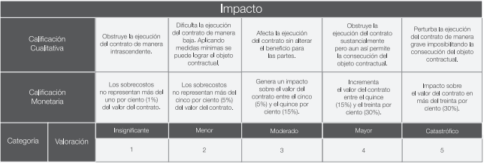
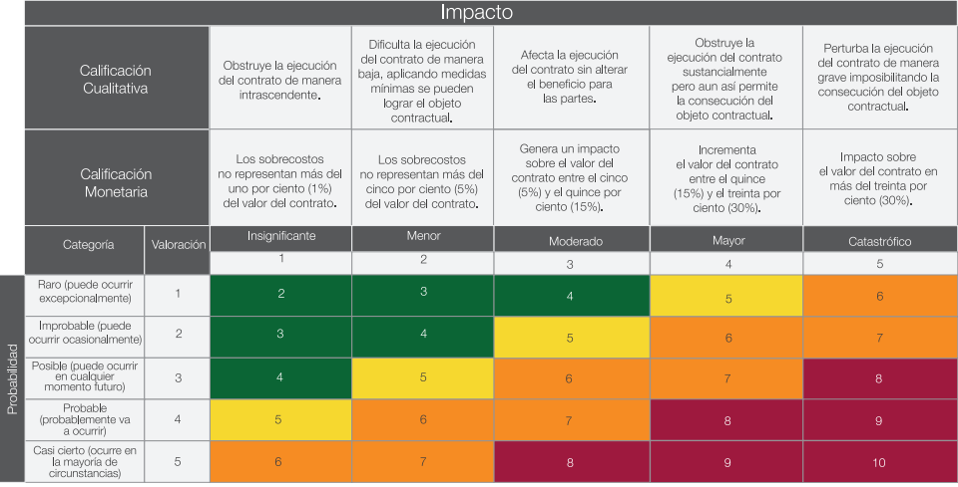

Elaboro: Julieth Rubio- Profesional Riesgos

